UI-securityLogin
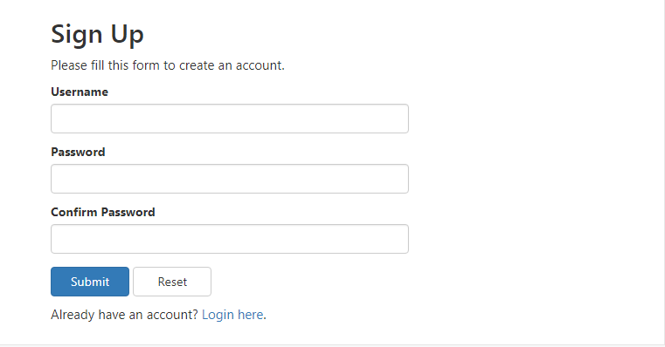
Reference url: https://www.tutorialrepublic.com/php-tutorial/php-mysql-login-system.php

1 | Register form:

